Interdir l'absence
Interdiction d'entrer un prénom
si le nom n'a pas été saisi.
(A2 doit être différent de vide)
Nom | Prénom

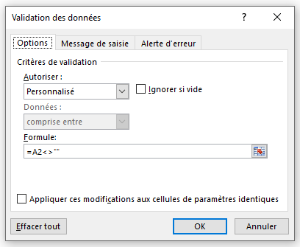

 |  | =A2<>""

Liste Conditionnelle
Créer la liste déroulante pour la nature du bien.
Créer les noms pour les options.
Les options proposées doivent êtres différentes
en fonction du bien sélectionné en 1er colonne
Fonction utilisées "SI() et "INDIRECT()"

Nature du bien | Option 1 | Option 2 | Option 3 | Option 4 | Option 5 | Options
Maison | 6 pièces | Jardin | Piscine | Tennis | Potager | Maison | Appartement
Appartement | 3 pièces | Ascenceur | Balcon | Sauna |  | 3 pièces | 2 pièces
 |  |  |  |  |  | 4 pièces | 3 pièces
 |  |  |  |  |  | 5 pièces | 4 pièces
 |  |  |  |  |  | 6 pièces | 5 pièces
 |  |  |  |  |  | Jardin | 6 pièces
 |  |  |  |  |  | Tennis | Ascenceur
 |  |  |  |  |  | Piscine | Balcon
 |  |  |  |  |  | Potager | Sauna

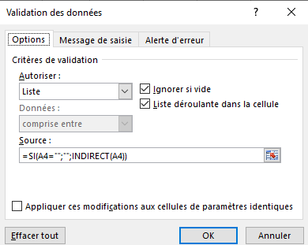

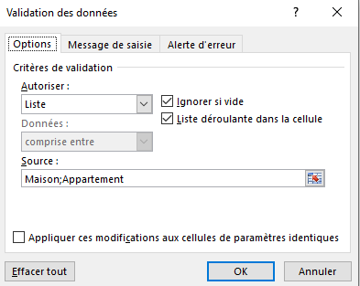

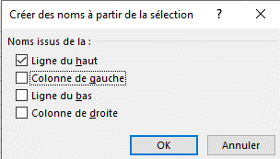

 |  |  |  | =SI(A5="";"";INDIRECT(A5))

